Розкрій
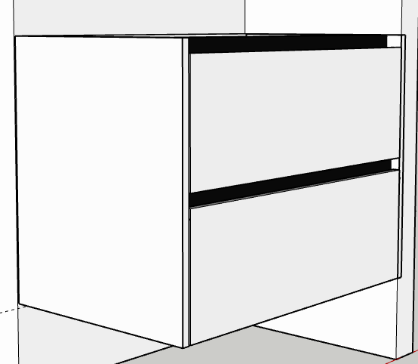
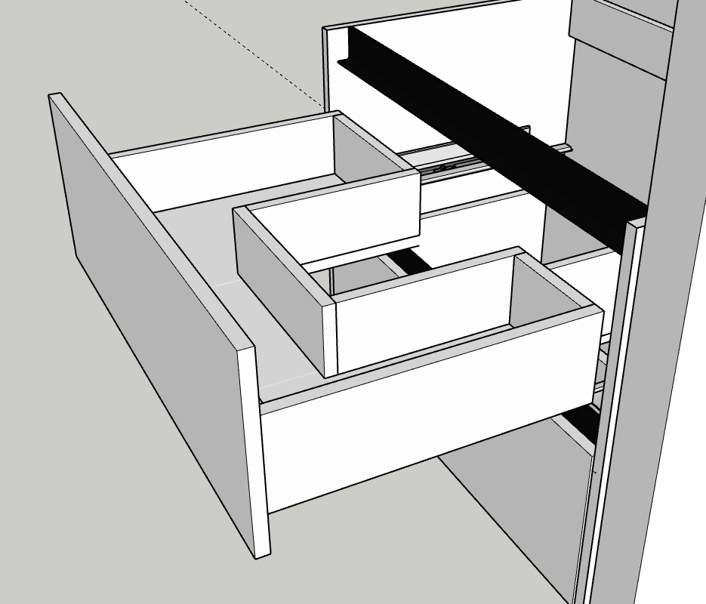
№ | Модуль | Артикул | Матеріал | Довж. | Шир. | К-сть | Товщ. | Примітка
 |  | БОКОВИНА ЯЩИКА | AGT_601 | 450 | 160 | 4 | 18
1 |  | ПАНЕЛЬ ЯЩИКА задня ліва | AGT_601 | 262 | 129 | 2 | 18
 |  | ПАНЕЛЬ ЯЩИКА передня | AGT_601 | 712 | 129 | 2 | 18
 |  | БОКОВИНА ЯЩИКА ліва права бокова | AGT_601 | 414 | 129 | 4 | 18
 |  | ПАНЕЛЬ ЯЩИКА середня | AGT_601 | 252 | 129 | 2 | 18
 |  | ПАНЕЛЬ ЯЩИКА бокова задня права | AGT_601 | 162 | 129 | 2 | 18

 |  | СТІЙКА | AGT_601 | 600 | 504 | 2 | 18
 |  | ДНО | AGT_601 | 762 | 150 | 1 | 18
 |  | ПОПЕРЕЧНА | AGT_601 | 762 | 80 | 2 | 18
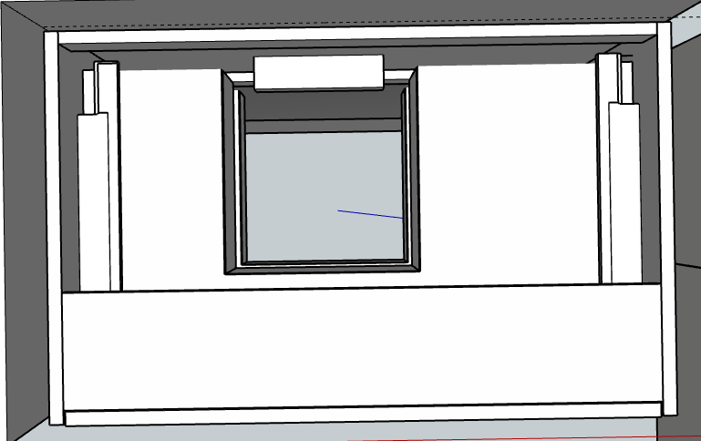
 |  | фасади | AGT_601 | 270 | 756 | 2 | 18

 |  | ДНО ЯЩИКА 1 | AGT_601 | 450 | 262 | 1 | 18
 |  | ДНО ЯЩИКА 2 | AGT_601 | 252 | 170 | 1 | 18
 |  | ДНО ЯЩИКА 3 | AGT_601 | 450 | 162 | 1 | 18

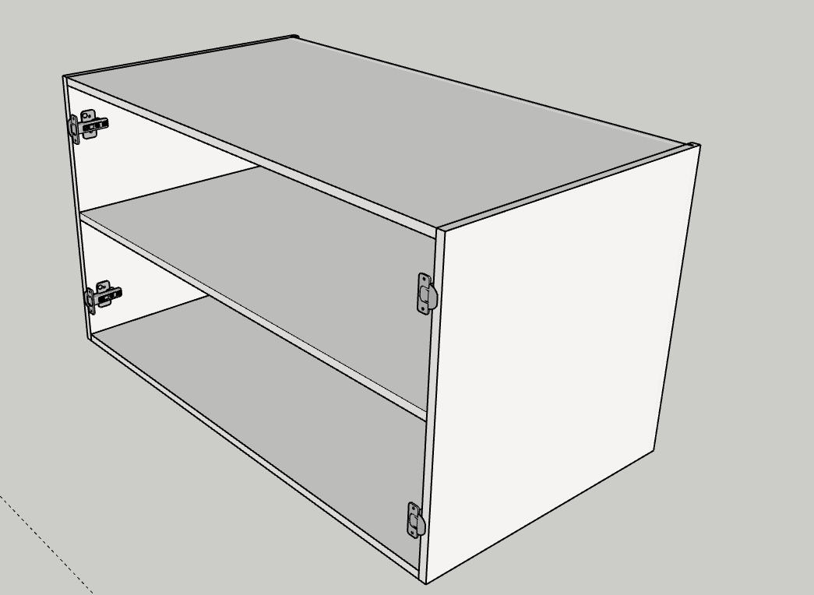
№ | Модуль | Артикул | Матеріал | Довж. | Шир. | К-сть | Товщ. | Примітка
 |  | ПОЛКА | KRONO_8100 | 1009 | 555 | 1 | 18
 |  | ДНО | KRONO_8100 | 1009 | 565 | 1 | 18
 |  | КРИШКА | KRONO_8100 | 1009 | 565 | 1 | 18
 |  | СТІЙКА | KRONO_8100 | 580 | 580 | 2 | 18

 |  | ФАСАДИ | KRONO_8100 | 519 | 577 | 2 | 18

 |  | ДЗЕРКАЛО |  | 600 | 900 | 1 | 5 | підсвітка

№ | Модуль | Артикул | Матеріал | Довж. | Шир. | К-сть | Товщ. | Примітка

№ | Модуль | Артикул | Матеріал | Довж. | Шир. | К-сть | Товщ. | Примітка

№ | Модуль | Артикул | Матеріал | Довж. | Шир. | К-сть | Товщ. | Примітка

№ | Модуль | Артикул | Матеріал | Довж. | Шир. | К-сть | Товщ. | Примітка

№ | Модуль | Артикул | Матеріал | Довж. | Шир. | К-сть | Товщ. | Примітка

№ | Модуль | Артикул | Матеріал | Довж. | Шир. | К-сть | Товщ. | Примітка

№ | Модуль | Артикул | Матеріал | Довж. | Шир. | К-сть | Товщ. | Примітка

№ | Модуль | Артикул | Матеріал | Довж. | Шир. | К-сть | Товщ. | Примітка

№ | Модуль | Артикул | Матеріал | Довж. | Шир. | К-сть | Товщ. | Примітка

№ | Модуль | Артикул | Матеріал | Довж. | Шир. | К-сть | Товщ. | Примітка

№ | Модуль | Артикул | Матеріал | Довж. | Шир. | К-сть | Товщ. | Примітка

№ | Модуль | Артикул | Матеріал | Довж. | Шир. | К-сть | Товщ. | Примітка

Вигляд
Замовник Наталія Міндюк
Вороніхіна
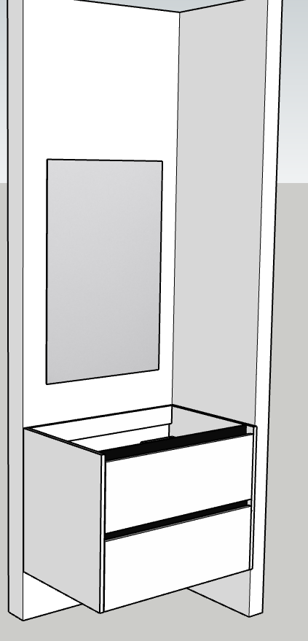

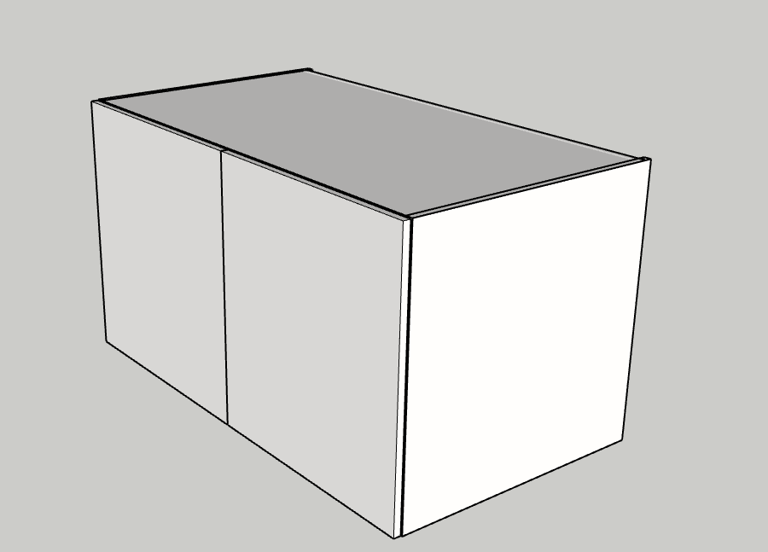

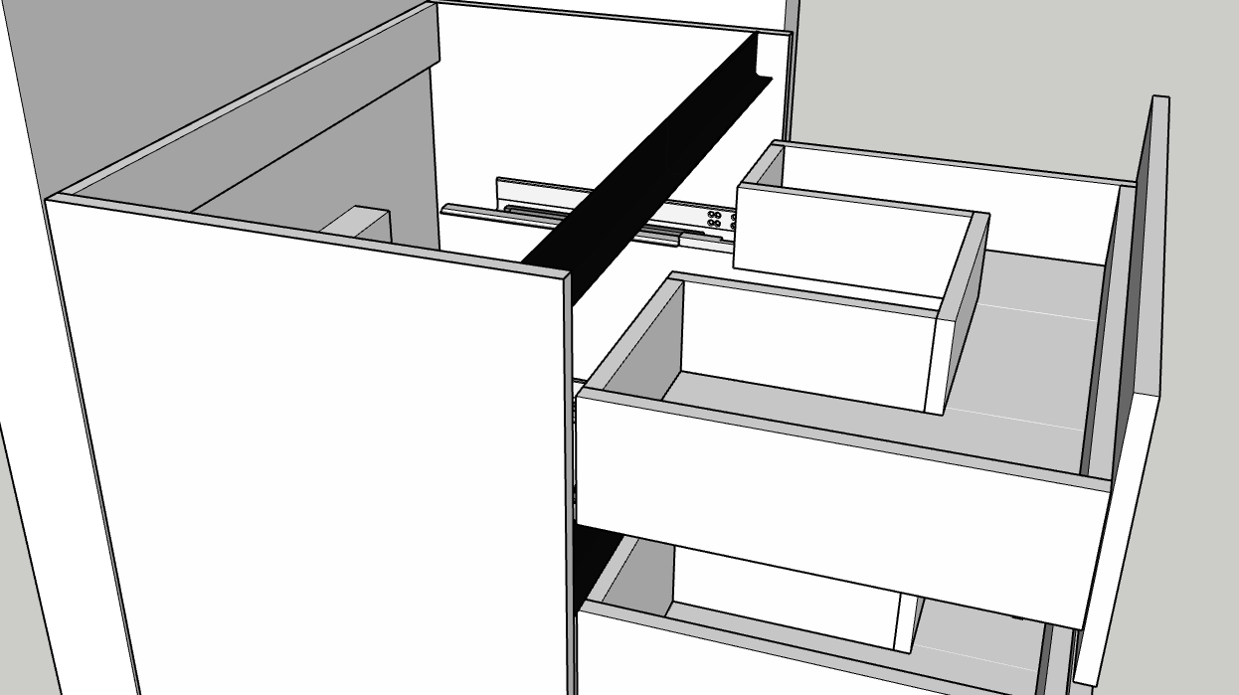

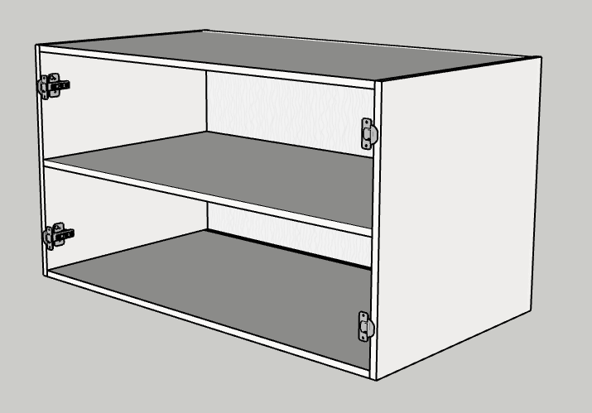

Виконавець дизайну: Виконавець збірки:
Богдана
Номери замовлення:

